Лист1
Запас на отбраковку при резке плитки | Добавка % | Минимальный заказ | Срок производства с момента поступления сырья в цех
Мозаика 23х23 | 70% | 10 сеток | 10 рабочих дней
Мозаика 23х70 | 50% | 10 сеток | 10 рабочих дней
Мозаика 23х150 | 50% | 20 сеток | 10 рабочих дней
Мозаика 47х47 | 30% | 10 сеток | 10 рабочих дней
Мозаика 52х52 | 30% | 10 сеток | 10 рабочих дней
Плинтус 7 см | 20% | 10 м.п. | 3 рабочих дней
Плинтус любой высоты | 20% | 10 м.п. | 5 рабочих дней
Ступени противоскольжения | 25% | 10 м.п. | 5 рабочих дней
Ступени составные | 10% | 8 штук | 15 рабочих дней
Рез прямой 50/50 | 10% | 20 плиток | 10 рабочих дней
Рез бордюров-полос 7 см без фаски | 15% | любое количество | 3 рабочих дней
Рез бордюров-полос любой высоты без фаски | 15% | 10 м.п. | 5 рабочих дней
Ректификация | 15% | 20 плиток | 5 рабочих дней
8-угольники | 15% | 50 плиток | 10 рабочих дней
Рез под 45 градусов | 20% | 10 м.п. | 5 рабочих дней
Все цены приведены для количества изделий, превышающее Минимальное количество - смотрите в таблице выше!!!
Цены на заказы менее этого количества будут увеличены на 50%
Производство Мозаики из настенной керамической плитки (РМ) | един. |  | Цена, руб
РМ23/1. Производство мозаики, чип 23х23, сетка 30*30 см | шт |  | 353
РМ23/2. Производство микс-мозаики, чип 23х23, 2 цвета | шт |  | 375
РМ23/3. Производство микс-мозаики, чип 23х23, 3 цвета | шт | 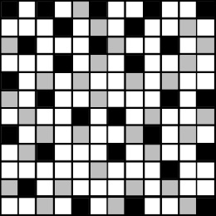 | 398
РМ30/1. Производство мозаики, чип 30х30мм, сетка 30*30 см | шт |  | 345
РМ30/2. Производство микс-мозаики, чип 30х30, 2 цвета | шт |  | 368
РМ30/3. Производство микс-мозаики, чип 30х30, 3 цвета | шт |  | 390
РМ47/1. Производство мозаики, чип 47х47мм, сетка 30*30 см | шт |  | 270
РМ47/2. Производство микс-мозаики, чип 47х47, 2 цвета | шт |  | 293
РМ47/3. Производство микс-мозаики, чип 47х47, 3 цвета | шт |  | 315
РМ52/1. Производство мозаики, чип 52х52мм, сетка 33*33 см | шт |  | 263
РМ52/2. Производство микс-мозаики, чип 52х52, 2 цвета | шт |  | 285
РМ52/3. Производство микс-мозаики, чип 52х52, 3 цвета | шт |  | 308
РМ70-23/1. Производство мозаики, чип 70х23мм, сетка 7.5*30 см кирпичная раскладка | шт |  | 125
РМ70-23/2. Производство микс-мозаики, чип 70х23, 2 цвета | шт |  | 140
РМ70-23/3. Производство микс-мозаики, чип 70х23, 3 цвета | шт |  | 147
РМ150-23/1. Производство мозаики, чип 23х150мм, сетка 30*30 см | шт | 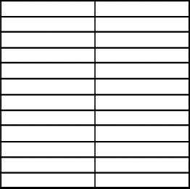 | 375
РМ150-23/2. Производство микс-мозаики, чип 23х150, 2 цвета | шт |  | 398
РМ150-23/3. Производство микс-мозаики, чип 23х150, 3 цвета | шт | 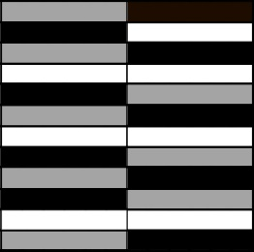 | 420
Далее все цены приведены для резки керамогранита толщиной 8-10.5 мм и с учетом нашей доставки.
Цены на изделия из тонкого (3-6мм) керамогранита согласовывайте по конкретным проектам.
Производство Мозаики из Керамогранита (РМК) | един. |  | Цена, руб
РМК23/1. Производство мозаики из керамогранита, чип 23х23, сетка 30*30 см | шт |  | 458
РМК23/2. Производство микс-мозаики из керамогранита, чип 23х23, 2 цвета | шт |  | 480
РМК23/3. Производство микс-мозаики из керамогранита, чип 23х23, 3 цвета | шт |  | 503
РМК30/1. Производство мозаики из керамогранита, чип 30х30мм, сетка 30*30 см | шт |  | 413
РМК30/2. Производство микс-мозаики из керамогранита, чип 30х30, 2 цвета | шт |  | 435
РМК30/3. Производство микс-мозаики из керамогранита, чип 30х30, 3 цвета | шт |  | 458
РМК47/1. Производство мозаики из керамогранита, чип 47х47мм, сетка 30*30 см | шт |  | 353
РМК47/2. Производство микс-мозаики из керамогранита, чип 47х47, 2 цвета | шт |  | 371
РМК47/3. Производство микс-мозаики из керамогранита, чип 47х47, 3 цвета | шт |  | 390
РМК52/1. Производство мозаики из керамогранита, чип 52х52мм, сетка 33*33 см | шт |  | 353
РМК52/2. Производство микс-мозаики из керамогранита, чип 52х52, 2 цвета | шт |  | 371
РМК52/3. Производство микс-мозаики из керамогранита, чип 52х52, 3 цвета | шт |  | 390
РМК150-23/1. Производство мозаики из керамогранита, чип 23х150мм, сетка 30*30 см | шт |  | 529
РМК150-23/2. Производство микс-мозаики из керамогранита, чип 23х150, 2 цвета | шт |  | 586
РМК150-23/3. Производство микс-мозаики из керамогранита, чип 23х150, 3 цвета | шт |  | 622
РМК70-23/1. Производство мозаики из керамогранита, чип 70х23мм, сетка 7.5*30 см (кирпичная раскладка) | шт |  | 125
РМК70-23/2. Производство микс-мозаики из керамогранита, чип 70х23, 2 цвета | шт |  | 140
РМК70-23/3. Производство микс-мозаики из керамогранита, чип 70х23, 3 цвета | шт |  | 147
Производство Тозетто
РТ70. Производство тозетто без фаски 70х70мм | шт |  | 44
РТ50. Производство тозетто без фаски любого размера | шт |  | 53
РТФ100. Производство тозетто с фаской любого размера | шт |  | 68
Производство Ступеней
РСП50. Производство ступени с полосой противоскольжения до 50см | м.пог. |  | 219
РСП120. Производство ступени с полосой противоскольжения до 120см | м.пог. |  | 243
РСС160. Производство составной ступени до 160см (П-образная) | м.пог. |  | 2198
РПС160. Производство составного подоконника до 160см (Г-образный) | м.пог. |  | 1793
Производство Плинтусов
РП7. Производство плинтуса высотой 7см | м.пог. |  | 230
РП0. Производство плинтуса любой высоты | м.пог. |  | 260
Линейный рез
РЛ1. Линейный рез | м.пог. |  | 128
РЛ5050. Рез ректифицированной плитки пополам | м.пог. |  | 180
РУ45. Снятие угла 45 градусов | м.пог. |  | 330
РФС. Снятие технической фаски 1-3мм | м.пог. |  | 60
РЕК. Ректификация кромки | м.пог. |  | 150
Р8-50.Восьмиугольник. Рез плитки с четырех сторон из плитки 30х30 - 50х50 | за шт. | 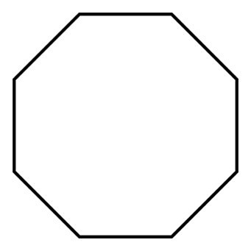 | 210
Р8-60.Восьмиугольник. Рез плитки с четырех сторон из плитки 60х60 | за шт. |  | 248
Рез ступеней VENATTO
РСВ120. Рез ступеней Venatto вдоль | за шт. |  | 300
РСВ160. Рез ступеней Venatto вдоль | за шт. |  | 405
РСВ34. Рез ступеней Venatto поперек | за шт. |  | 173

